Sheet1
从鸟类角度出发 玩家扮演鸟类 | 鸟类日间活动 夜间因视力不佳不活动
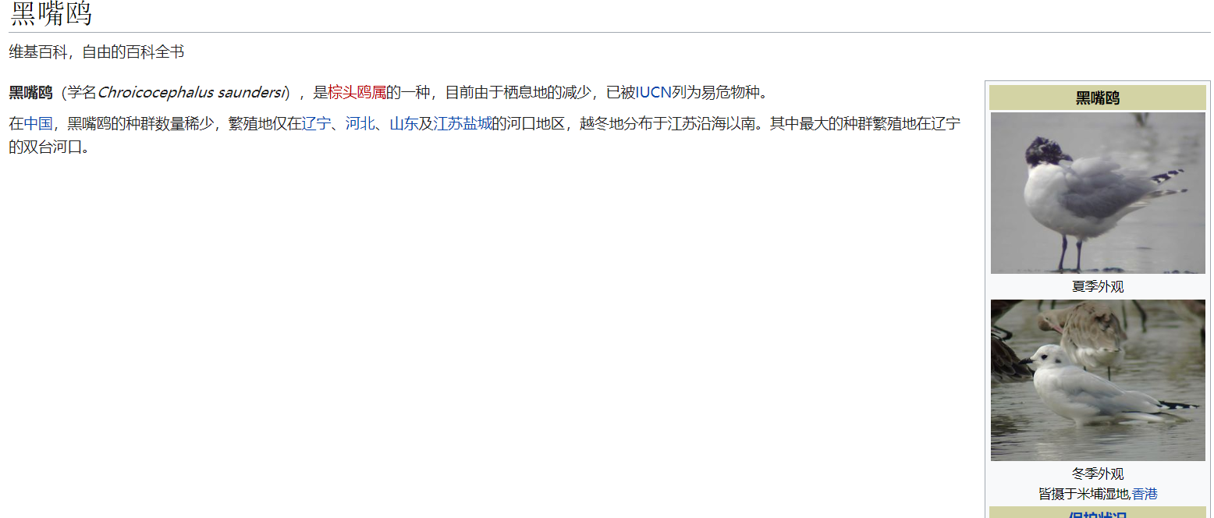
游戏的主要目标 |  |  |  | 黑翅鸢
1.玩家扮演被偷猎者捕捉到的鸟 由于某些原因从笼子里逃出返回栖息地 |  |  |  | 北红尾鸲
途中的场景从城市到森林的环境变化 映射人类活动对自然环境的影响
场景变化
城市 主要表现大气污染等
郊区 森林破坏
森林 盗猎者
环境从恶劣状态慢慢转变成优良状态
最终在森林处被盗猎者枪击击中结尾
整个环境是有优到差 而下面那个方案就与上面的完全相反
按时环境的变化 1是通过背景的变化 2画面饱和度的变化 如在城市中画面饱和度为0 整个画面呈灰色调 随着玩家的进程饱和度逐渐提高暗示环境逐步改善

2.玩家扮演候鸟 从森林开始展开路程
一路上会遇到各种人类活动的威胁
大气污染
水源污染
农药污染
盗猎者
玩家控制的鸟一路飞行需要进食 玩家需要停止飞行到地表上进食 否则游戏结束
游戏难度随环境变化而变化
一开始从森林出发 自然环境优越 所以吃喝道具较多
之后逐渐进入人类活动区域 森林开始减少 食物也开始减少 同时大气质量开始下降 此处玩家控制的鸟视野受限 飞行速度受限
此后进入城市环境后 上述效果加重
最后离开城市后在郊区被盗猎者枪击击中结尾

游戏玩法（未定） |  | 鸟类无法攀升的几个原因
横轴游戏 |  | 温度因素 | 高度越高 耗氧量升高 为维持体温能量消耗大
因为控制的是鸟类所以基本都是向前飞行的状态 |  | 气压 | 高空空气稀薄 升力减少
玩家只能上下或者加速
飞行加入体力值
迫使玩家降落到地面寻找吃的或者休息
在城市里因为大气污染重 视野差 体力消耗大 所以在城市里主要威胁就是躲避电线杆，路灯，高层建筑一类的 但是落脚点很多
城郊工厂 威胁大部分是烟囱排放气 和 高温蒸汽等
到了森林 来自大气污染的威胁较少 盗猎者活动开始逐渐增多 如 枪击 有毒诱饵 捕捉网

